121 児童福祉費（17歳以下人口１人当たり）
121 児童福祉費（17歳以下人口１人当たり）

 | 時点 2022(R4)年度（毎年）
 | 単位 千円 |  |  |  |  |  |  |  | 偏差値 |  | 45.0
順位 |  | 都道府県名 |  | 数 値 |  |  | 順位 | 都道府県名 |  | 数 値

 |  | 0 | 全 国 |  | 639.3 | 0.0 | 24 | 0 | 宮 城 |  | 604.2
1 |  | 0 | 東 京 |  | 940.8 | 0.0 | 25 | 0 | 福 岡 |  | 602.8
2 |  | 0 | 沖 縄 |  | 733.2 | 0.0 | 26 | 0 | 福 島 |  | 599.8
3 |  | 0 | 青 森 |  | 731.9 | 0.0 | 27 | 0 | 北海道 |  | 598.1
4 |  | 0 | 岩 手 |  | 720.4 | 0.0 | 28 | 0 | 香 川 |  | 597.3
5 |  | 0 | 鳥 取 |  | 712.8 | 0.0 | 29 | 0 | 富 山 |  | 591.6
6 |  | 0 | 鹿児島 |  | 706.5 | 0.0 | 30 | 0 | 新 潟 |  | 590.6
7 |  | 0 | 島 根 |  | 701.2 | 0.0 | 31 | 0 | 群 馬 |  | 589.5
8 |  | 0 | 高 知 |  | 700.2 | 0.0 | 32 | ◎ | 千 葉 |  | 587.4
9 |  | 0 | 徳 島 |  | 700.1 | 0.0 | 33 | 0 | 広 島 |  | 586.9
10 |  | 0 | 山 形 |  | 688.6 | 0.0 | 34 | 0 | 茨 城 |  | 583.7
11 |  | 0 | 宮 崎 |  | 687.9 | 0.0 | 35 | 0 | 栃 木 |  | 582.6
12 |  | 0 | 熊 本 |  | 673.6 | 0.0 | 36 | 0 | 岡 山 |  | 577.2
13 |  | 0 | 長 崎 |  | 662.9 | 0.0 | 37 | 0 | 滋 賀 |  | 575.8
14 |  | 0 | 大 阪 |  | 660.0 | 0.0 | 38 | 0 | 愛 媛 |  | 571.4
15 |  | 0 | 秋 田 |  | 651.6 | 0.0 | 39 | 0 | 山 口 |  | 570.6
16 |  | 0 | 佐 賀 |  | 647.3 | 0.0 | 40 | 0 | 三 重 |  | 570.2
17 |  | 0 | 福 井 |  | 646.6 | 0.0 | 41 | 0 | 埼 玉 |  | 565.9
18 |  | 0 | 大 分 |  | 640.4 | 0.0 | 42 | 0 | 和歌山 |  | 563.7
19 |  | 0 | 神奈川 |  | 631.4 | 0.0 | 43 | 0 | 愛 知 |  | 556.8
20 |  | 0 | 山 梨 |  | 625.0 | 0.0 | 44 | 0 | 静 岡 |  | 510.2
21 |  | 0 | 京 都 |  | 610.3 | 0.0 | 45 | 0 | 長 野 |  | 509.9
児童福祉費 （17歳以下人口1人当たり）
北海道 | 598.1
青 森 | 731.9
岩 手 | 720.4
宮 城 | 604.2
秋 田 | 651.6
山 形 | 688.6
福 島 | 599.8
茨 城 | 583.7
栃 木 | 582.6
群 馬 | 589.5
埼 玉 | 565.9
千 葉 | 587.4
東 京 | 940.8
神奈川 | 631.4
新 潟 | 590.6
富 山 | 591.6
石 川 | 609.2
福 井 | 646.6
山 梨 | 625
長 野 | 509.9
岐 阜 | 502.3
静 岡 | 510.2
愛 知 | 556.8
三 重 | 570.2
滋 賀 | 575.8
京 都 | 610.3
大 阪 | 660
兵 庫 | 605.2
奈 良 | 508.7
和歌山 | 563.7
鳥 取 | 712.8
島 根 | 701.2
岡 山 | 577.2
広 島 | 586.9
山 口 | 570.6
徳 島 | 700.1
香 川 | 597.3
愛 媛 | 571.4
高 知 | 700.2
福 岡 | 602.8
佐 賀 | 647.3
長 崎 | 662.9
熊 本 | 673.6
大 分 | 640.4
宮 崎 | 687.9
鹿児島 | 706.5
沖 縄 | 733.2
22 |  | 0 | 石 川 |  | 609.2 | 0.0 | 46 | 0 | 奈 良 |  | 508.7
23 |  | 0 | 兵 庫 |  | 605.2 | 0.0 | 47 | 0 | 岐 阜 |  | 502.3

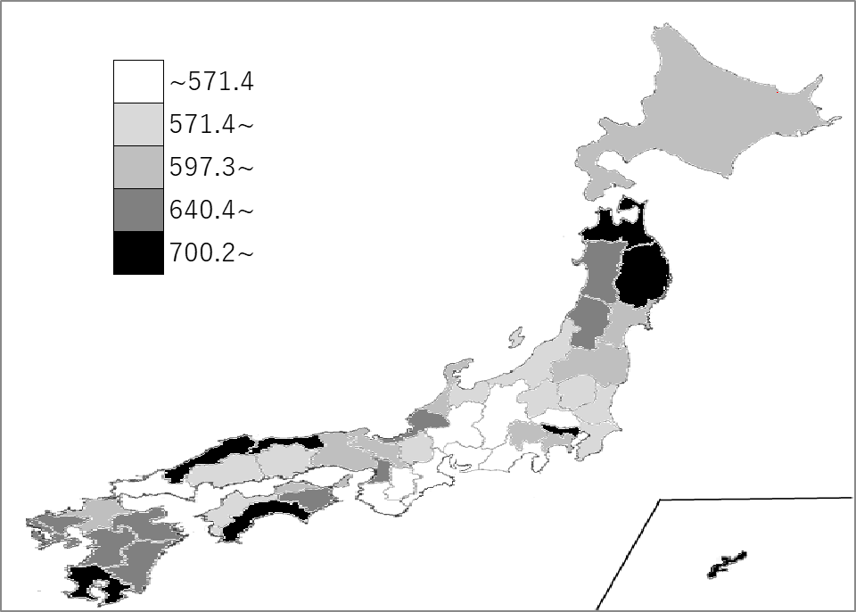
千葉県の推移
平成30年度 | 451.3 | 38
令和元年度 | 481.3 | 36
令和2年度 | 546.2 | 41
令和3年度 | 642.8 | 37
令和4年度 | 587.4 | 32

《備 考》 ・資料出所 総務省統計局「社会生活統計指標」 ・算出方法 児童福祉費(県･市町村財政合計)÷17歳以下人口

